Questions
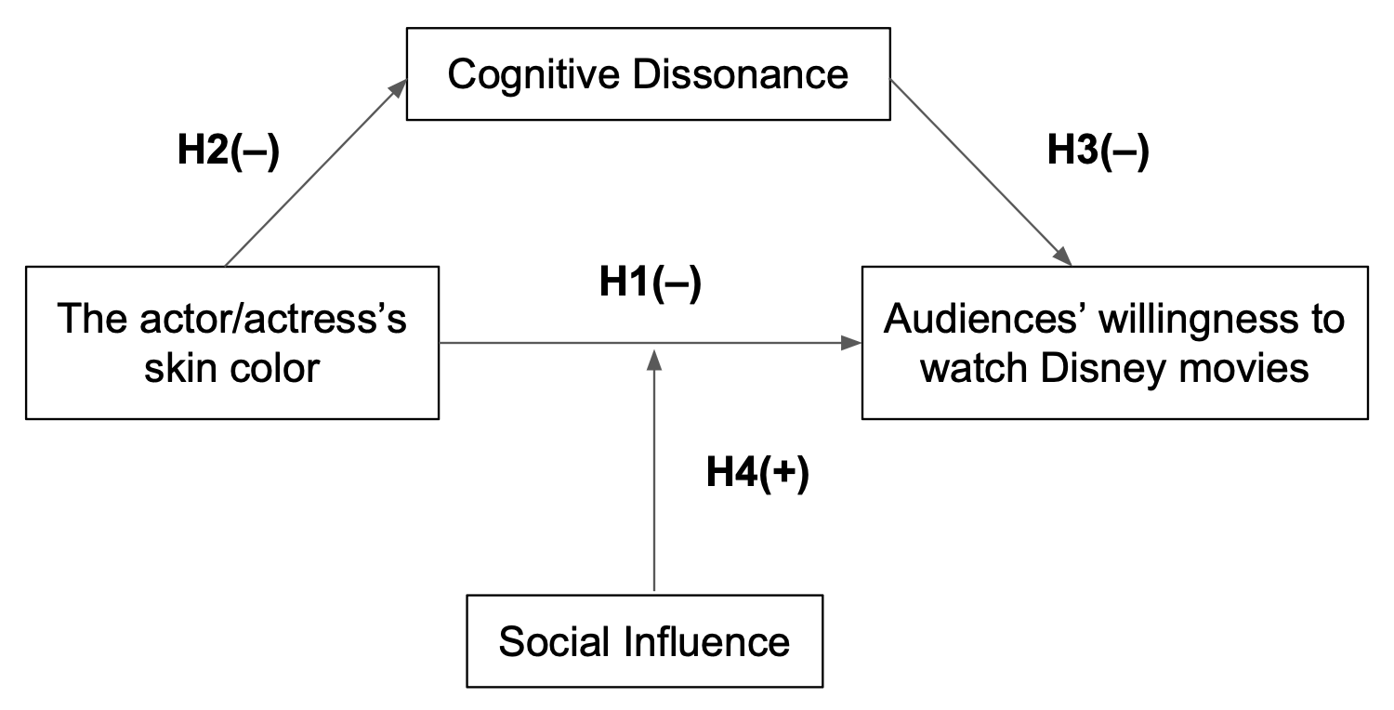
 | Subject | Chiness Questions | English Questions | Scales | Reference
 |  |  |  |  | Year | Author | Journal name | Construct(Original questions)
Q1 |  | 您有看過迪士尼電影嗎？ | Have you ever watched Disney movies? | yes=1/no=0 | ---------
Q2 | Pre-test ->Used for Q6-2 | 當您得知華特迪士尼公司要拍攝真人版《小美人魚》電影時，您有多大的意願觀看這部電影呢？ | When you saw the announcement that The Walt Disney Company is going to film a live-action movie of "The Little Mermaid'', how would you rate your willingness to watch the movie? | -1~-5 +1~+5
 | Diverse casting
Q3-1 | Acceptence of diverse casting | 您有注意到迪士尼電影或卡通的選角越來越多元化嗎？ | Have you ever noticed that Disney's film casting has been featuring more diverse ethnicities? | yes=1/no=0 | ---------
Q3-2 |  | 我完全接受「 迪士尼的選角多樣性 」 | I would fully accept the casting diversity of Disney characters. | 1~5 |  |  | Attitude Toward The Organization’s Repositioning | 1. I would fully accept this change. (r) 2. If there was some way to do it, I would resist this change. 3. This type of change would upset me. 4. This type of change would probably be for the better. (r)
Q3-3 |  | 如果有辦法的話，我會拒絕「迪士尼的選角多樣性」 | If there was some way to do it, I would resist casting diversity of Disney characters. | 1~5 | 2017 | Wolter,Jeremy S.
Q3-4 |  | 「迪士尼的選角多樣性」使我感到沮喪 | Casting diversity of Disney characters would upset me. | 1~5
Q3-5 |  | 「迪士尼的選角多樣性」 可以做得更好 | Casting diversity of Disney characters would probably be for the better. | 1~5
Q3-6 |  | 「迪士尼的多樣化選角」使我更願意為迪士尼電影消費 | Casting diversity of Disney characters makes me more willing to spend money on Disney movies. | 1~5 | 2005 | Cleveland, Mark, Maria Kalamas, and Michel Laroche | Attitude toward the Ad | 3. Seeing this ad makes me more willing to contribute my time to _____.
 | "The Little Mermaid" picture
Q4-1 | H2 | 請問上面這張圖片多大程度符合您過去對於《小美人魚》的印象？ | Thinking about your past impressions of “The Little Mermaid” cartoons, how would you rate the matching extent of your expectation and this picture? | 1~5 |  |  | Attitude toward the Ad | 1.Seeing this ad would make me talk with friends and family about the _____. 2.Seeing this ad makes me think that the cause _____ promotes is important. 3.Seeing this ad makes me more willing to contribute my time to _____. 4.Seeing this ad makes me want to volunteer for _____. 5.Seeing this ad makes me more willing to donate money to _____. 6.Seeing this ad makes me more likely to Like _____ on Facebook.
Q4-2 | H2 | 看到這位演員擔任《小美人魚》的主角會讓我感到不適 | Seeing this woman be casted as the main character would upset me | 1~5
Q4-3 | H3 | 看到這張照片，會讓我想要與親友討論這部迪士尼電影 | Seeing this picture would make me talk with friends and family about the Disney movie. | 1~5 | 2016 | Grinstein, Amir and Ann Kronrod
Q4-4 | H3 | 看到這張照片，會讓我更願意觀看《小美人魚》的真人版電影 | Seeing this picture makes me more willing to watch "The Little Mermaid" live-action movies. | 1~5 | 1995 | Mittal, Banwari
Q4-5 | H3 | 看到這張照片，會讓我更願意為《小美人魚》的真人版電影消費 | Seeing this picture makes me more willing to spend money on "The Little Mermaid" live-action movies. | 1~5
Q4-6 | H3 | 看到這張照片，會讓我更願意在社群上為《小美人魚》的真人版電影按讚 | Seeing this picture makes me more likely to Like "The Little Mermaid" live-action movies on social media. | 1~5
Q5 | TOP 3 factors that drive you to watch Disney live-action movies |  |  |  | ---------
 | Social Comments
Q6-1 | Pre-test of H4 | 我會事先觀察別人對電影的評價，再決定是否要觀看 | I would observe others' reviews of the movie beforehand before deciding whether to watch it or not. | 1~5 | 2017 / 03 / 01 | 傅安弘(An-Hung Fu) ； 賴靜蓉(Ching-Jung Lai) ； 王惠珠(Huei-Ju Wang) | Influence of electronic word-of-mouth on conformity with online group-buying of packaged foods | b11 我會事先觀察別人對網路團購商品的反應，以決定是否 選購。
Q6-2 | H4 With Q2 | 閱讀這些評論後，您對於觀看《小美人魚》真人版電影的意願如何？ | After you read these comments, how would you rate your willingness to watch “The Little Mermaid” live-action movie? | -1~-5 +1~+5 | ---------
Q6-3 |  | 承上題，看完以上留言後，選擇此分數的最主要原因為何？ | Following the above, what is the main reason you choose this score after reading comments? |  | ---------

